Toelichting Investeringsdeel
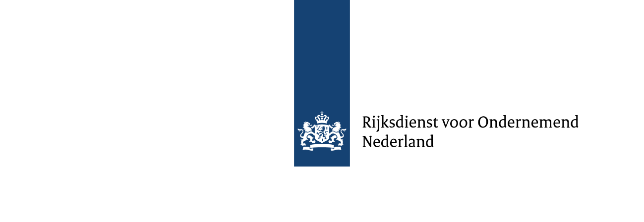

Deze begroting uitsluitend gebruiken voor de subsidieregeling Opschaling hernieuwbare Waterstofproductie via Elektrolyse (OWE)
Aandachtspunten

l | Als bijlage bij het aanvraagformulier moet u onder andere een begroting indienen. Deze begroting dient een gedetailleerd beeld te
 | geven van de kosten van het project waarvoor subsidie wordt aangevraagd.
l | Om te toetsen of uw bedrijf een MKB-onderneming is kunt u gebruik maken van de online MKB-toets op de website van de Europese Commissie:
 | www.rvo.nl/subsidies-regelingen/subsidiespelregels/standaardformulieren/mkb-toets
l | Alle kosten dienen per kostencategorie onderbouwd te worden, waar mogelijk met berekeningen en/of offertes.
l | Per kostenpost moet u aangeven in welke projectfase de kosten gemaakt worden. Deze moeten overeenkomen met de fases in het projectplan.

Type investeringsproject

Opwek hernieuwbare waterstofproductie via elektrolyse
Dit betreffen projecten met een nominaal elektrisch inputvermogen tussen 0,5 MW en 50 MW die de opschaling van hernieuwbare waterstof in Nederland bevorderen.
De investeringssteun wordt uitsluitend voor nieuwe installaties toegekend. Er wordt geen steun toegekend of uitgekeerd nadat de installatie in bedrijf is
genomen en de steun is onafhankelijk van de productie. Daarom dient u een scherpe scheiding aan te brengen tussen het investeringsdeel en het exploitatiedeel
van uw project. Op het moment dat de elektrolyser waterstof gaat produceren vervallen de kosten als subsidiabel voor investeringssteun en wordt de
exploitatiesubsidie van toepassing.

De hoogte van de extra investeringskosten voor opwek hernieuwbare waterstof via elektrolyse wordt, conform Europese Regelgeving, op de volgende wijze berekend:
a) indien de investering in opwek hernieuwbare waterstof via elektrolyse als een losstaande investering kan worden geïndentificeerd, dan bestaan de subsidiabele
kosten uit deze investeringskosten. Dit kan het geval zijn als een extra component aan een bestaande faciliteit wordt toegevoegd
b) als zonder de subsidie gebruik zou zijn gemaakt van een gangbaar systeem met dezelfde capaciteit qua opwek waterstof dan worden de
subsidiabele kosten bepaald op grond van het verschil in kosten tussen de investeringskosten voor opwek hernieuwbare waterstof via elektrolyse en de investeringskosten
voor het gangbare systeem voor opwek waterstof.
c) voor kleine installaties waar geen vergelijkbaar gangbaar systeem (referentie) voor bestaat, zijn de investeringskosten voor de energie uit
hernieuwbare bron ook de subsidiabele projectkosten.

Voor Subsidieregeling opschaling hernieuwbare waterstofproductie via elektrolyse is optie c van toepassing als het nominaal input vermogen lager is dan 30 MW.
Bij optie b zijn de referentiekosten standaard bepaald. De subsidiabele investeringskosten volgen bij optie b uit de totale investeringskosten minus referentiekosten.

A Projectkosten

Als projectkosten worden uitsluitend die kostenposten in aanmerking genomen die in deze modelbegroting zijn opgenomen. Voer alleen kosten op die:
l | rechtstreeks zijn toe te rekenen aan het project;
l | voor eigen rekening komen van de aanvrager of de deelnemers in het samenwerkingsverband;
l | werkelijk worden gemaakt en betaald ná indiening van de aanvraag.

Geef aan in welke projectfase de kosten gemaakt worden. In het projectplan geeft u aan welke projectfases binnen welke mijlpalen vallen.

B Referentie

De referentiesituatie betreft een in een Nederland gangbaar systeem, apparaat of techniek dat in technisch opzicht vergelijkbaar is met de beoogde
investering binnen het project, maar waarmee niet hetzelfde niveau van milieubescherming kan worden bereikt. Alle (investerings)kosten waarover
subsidie wordt gevraagd dienen aantoonbaar extra te zijn boven op de kosten die van toepassing zijn op een referentiesituatie.

Voor de Subsidieregeling opschaling hernieuwbare waterstofproductie via elektrolyse is de referentiesituatie vastgesteld op € 327.500 per MW maal
het aantal verwachte jaarlijkse vollasturen van de elektrolyse gedeeld door 8.000

C Subsidie

Berekening van de subsidie, dit zijn de (investeringskosten minus de referentiekosten bij ≥30MW) keer het subsidiepercentage. Daarnaast moet u hier
opgeven of u nog andere steun ontvangt voor het project. Hieruit volgt de maximale subsidie. Het subsidiebedrag moet u zelf invullen omdat u ook een
lager subsidiebedrag kunt aanvragen.

D Financiering

Onderdeel D geeft een overzicht van de door u opgegeven reeds ontvangen steun, uw aangevraagde investeringssubsidie en het nog te financieren deel van
de investeringskosten.

Mijlpalenbegroting

U vult de mijlpalenbegroting in ter bepaling van de voorschotten. De mijlpalen moeten overeenkomen met de mijlpalen die opgegeven zijn in het projectplan.
In dit overzicht vult u in welke investeringskosten er per mijlpaal gemaakt worden. Ter bepaling van het subsidievoorschot wordt de referentie
naar rato van de investeringskosten afgetrokken en vermenigvuldigd met het subsidiepercentage.

Mijlpalenbegroting
Mijlpalenbegroting
Projectnummer: | 0
Toelichting
Bij de berekening van de voorschotten wordt het investeringsbedrag per mijlpaal gebruikt.
Vul de investeringskosten in per mijlpaal, conform het mijlpalenoverzicht in het projectplan:
- Vul eerst het investeringsbedrag in dat per mijlpaal benodigd is;
- Het totaal aan investeringskosten moet gelijk zijn aan het totaal aan investeringskosten dat u op het tabblad 'investeringsbegroting' heeft opgegeven.
- Vul vervolgens onderaan de tabel de einddatum in waarop elke mijlpaal behaald moet zijn. Doe dit voor de gehele looptijd van het project en de einddatum van de laatste mijlpaalperiode moet overeenkomen met de einddatum van de realisatie van het project.
- De startdatum van de mijlpalen verschijnt automatisch zodat mijlpaalperiodes niet kunnen overlappen.
Het aantal mijlpalen staat niet vast en hoeft niet gelijk te lopen aan de kwartalen van een jaar.
Ter indicatie wordt het totale voorschot per mijlpaalperiode aangegeven, hierbij wordt gebruik gemaakt van de door u ingevulde investeringskosten en de gevraagde subsidie (tabblad 'investeringsbegroting'). Bij verlening wordt het totale voorschotbedrag verdeeld over de betaalmomenten per kwartaal, binnen de betreffende mijlpaalperiode.

 | 1 | 2 | 3 | 4 | 5 | 6 | 7 | 8 | 9 | 10
Deelnemer | Mijlpaal 1 | Mijlpaal 2 | Mijlpaal 3 | Mijlpaal 4 | Mijlpaal 5 | Mijlpaal 6 | Mijlpaal 7 | Mijlpaal 8 | Mijlpaal 9 | Mijlpaal 10 | Totaal
Totale investeringskosten per mijlpaal | € 0 |  |  |  |  |  |  |  |  |  | € 0
Voorschot 90% (indicatief) | #DIV/0! |  |  |  |  |  |  |  |  |  | #DIV/0!
Startdatum mijlpaal | 2000-06-01
Einddatum mijlpaal
Ruimte voor toelichting

